Kopskaits, smagums
Valstī reģistrētie noziedzīgie nodarījumi (NN)
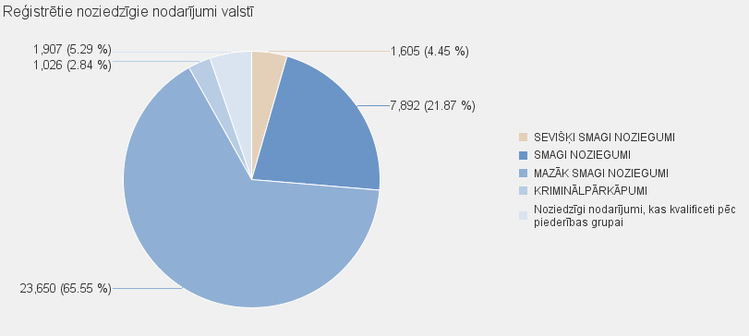
 | NN skaits |  | Noziedzīgi nodarījumi, kas kvalificēti pēc Krimināllikuma panta
 |  | KOPĀ | SEVIŠĶI SMAGI NOZIEGUMI | SMAGI NOZIEGUMI |  | MAZĀK SMAGI NOZIEGUMI | KRIMINĀLPĀRKĀPUMI |  | Noziedzīgi nodarījumi, kas kvalificeti pēc piederības grupai
Kopā valstī: | 36080 | 34173 | 1605 | 7892 |  | 23650 | 1026 |  | 1907

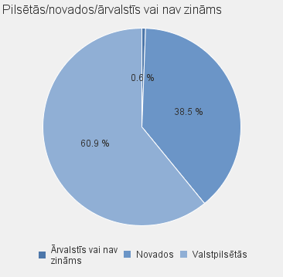
 |  |  |  |  |  |  | NN skaits |  | Noziedzīgi nodarījumi, kas kvalificēti pēc Krimināllikuma panta
 |  |  |  | Valstspilsētas/ novads/ ārvalstīs vai nav zināms | Nosaukums |  |  | Kopā | SEVIŠĶI SMAGI NOZIEGUMI | SMAGI NOZIEGUMI | MAZĀK SMAGI NOZIEGUMI | KRIMINĀLPĀRKĀPUMI | Noziedzīgi nodarījumi, kas kvalificeti pēc piederības grupai
 |  |  |  | Valstpilsētās | DAUGAVPILS |  | 2037 | 1890 | 96 | 397 | 1365 | 32 | 147
 |  |  |  | Valstpilsētās | JELGAVA |  | 1133 | 1017 | 48 | 172 | 756 | 41 | 116
 |  |  |  | Valstpilsētās | JŪRMALA |  | 835 | 768 | 37 | 195 | 521 | 15 | 67
 |  |  |  | Valstpilsētās | LIEPĀJA |  | 1190 | 1145 | 46 | 224 | 845 | 30 | 45
 |  |  |  | Valstpilsētās | RĒZEKNE |  | 748 | 715 | 25 | 145 | 521 | 24 | 33
 |  |  |  | Valstpilsētās | RĪGA |  | 15366 | 14663 | 664 | 3492 | 10096 | 411 | 703
 |  |  |  | Valstpilsētās | VENTSPILS |  | 665 | 650 | 30 | 150 | 445 | 25 | 15
 |  |  |  | Valstpilsētās kopā |  |  | 21974 | 20848 | 946 | 4775 | 14549 | 578 | 1126
 |  |  |  | Novados | ĀDAŽU NOVADS |  | 194 | 177 | 9 | 44 | 120 | 4 | 17
 |  |  |  | Novados | AIZKRAUKLES NOVADS |  | 602 | 590 | 14 | 114 | 445 | 17 | 12
 |  |  |  | Novados | ALŪKSNES NOVADS |  | 260 | 251 | 4 | 32 | 208 | 7 | 9
 |  |  |  | Novados | AUGŠDAUGAVAS NOVADS |  | 387 | 353 | 24 | 110 | 202 | 17 | 34
 |  |  |  | Novados | BALVU NOVADS |  | 320 | 301 | 8 | 76 | 210 | 7 | 19
 |  |  |  | Novados | BAUSKAS NOVADS |  | 610 | 578 | 19 | 110 | 420 | 29 | 32
 |  |  |  | Novados | CĒSU NOVADS |  | 533 | 509 | 25 | 90 | 376 | 18 | 24
 |  |  |  | Novados | DIENVIDKURZEMES NOVADS |  | 269 | 256 | 22 | 52 | 172 | 10 | 13
 |  |  |  | Novados | DOBELES NOVADS |  | 505 | 477 | 23 | 85 | 354 | 15 | 28
 |  |  |  | Novados | GULBENES NOVADS |  | 370 | 359 | 5 | 64 | 285 | 5 | 11
 |  |  |  | Novados | JĒKABPILS NOVADS |  | 863 | 824 | 29 | 168 | 600 | 27 | 39
 |  |  |  | Novados | JELGAVAS NOVADS |  | 379 | 317 | 12 | 85 | 205 | 15 | 62
 |  |  |  | Novados | ĶEKAVAS NOVADS |  | 267 | 247 | 10 | 69 | 157 | 11 | 20
 |  |  |  | Novados | KRĀSLAVAS NOVADS |  | 481 | 461 | 80 | 136 | 227 | 18 | 20
 |  |  |  | Novados | KULDĪGAS NOVADS |  | 355 | 349 | 26 | 79 | 234 | 10 | 6
 |  |  |  | Novados | LIMBAŽU NOVADS |  | 422 | 399 | 19 | 98 | 273 | 9 | 23
 |  |  |  | Novados | LĪVĀNU NOVADS |  | 262 | 254 | 11 | 80 | 155 | 8 | 8
 |  |  |  | Novados | LUDZAS NOVADS |  | 448 | 435 | 13 | 113 | 299 | 10 | 13
 |  |  |  | Novados | MADONAS NOVADS |  | 461 | 448 | 5 | 97 | 326 | 20 | 13
 |  |  |  | Novados | MĀRUPES NOVADS |  | 484 | 463 | 36 | 177 | 222 | 28 | 21
 |  |  |  | Novados | OGRES NOVADS |  | 620 | 571 | 31 | 144 | 380 | 16 | 49
 |  |  |  | Novados | OLAINES NOVADS |  | 266 | 239 | 12 | 56 | 163 | 8 | 27
 |  |  |  | Novados | PREIĻU NOVADS |  | 250 | 239 | 7 | 63 | 165 | 4 | 11
 |  |  |  | Novados | RĒZEKNES NOVADS |  | 438 | 407 | 21 | 103 | 270 | 13 | 31
 |  |  |  | Novados | ROPAŽU NOVADS |  | 398 | 361 | 8 | 111 | 235 | 7 | 37
 |  |  |  | Novados | SALASPILS NOVADS |  | 324 | 302 | 8 | 124 | 164 | 6 | 22
 |  |  |  | Novados | SALDUS NOVADS |  | 345 | 327 | 25 | 60 | 234 | 8 | 18
 |  |  |  | Novados | SAULKRASTU NOVADS |  | 123 | 117 | 2 | 24 | 82 | 9 | 6
 |  |  |  | Novados | SIGULDAS NOVADS |  | 332 | 306 | 9 | 68 | 213 | 16 | 26
 |  |  |  | Novados | SMILTENES NOVADS |  | 223 | 207 | 12 | 72 | 119 | 4 | 16
 |  |  |  | Novados | TALSU NOVADS |  | 334 | 327 | 17 | 67 | 225 | 18 | 7
 |  |  |  | Novados | TUKUMA NOVADS |  | 600 | 562 | 21 | 94 | 428 | 19 | 38
 |  |  |  | Novados | VALKAS NOVADS |  | 177 | 173 | 5 | 37 | 130 | 1 | 4
 |  |  |  | Novados | VALMIERAS NOVADS |  | 865 | 811 | 53 | 146 | 591 | 21 | 54
 |  |  |  | Novados | VARAKĻĀNU NOVADS |  | 27 | 25 | 1 | 2 | 19 | 3 | 2
 |  |  |  | Novados | VENTSPILS NOVADS |  | 97 | 93 | 5 | 25 | 61 | 2 | 4
 |  |  |  | Novados kopā |  |  | 13891 | 13115 | 631 | 3075 | 8969 | 440 | 776
 |  |  |  | Ārvalstīs vai nav zināms | Ārvalstīs vai nav zināms |  | 215 | 210 | 28 | 42 | 132 | 8 | 5
 |  |  |  | Ārvalstīs vai nav zināms kopā |  |  | 215 | 210 | 28 | 42 | 132 | 8 | 5
 |  |  |  |  | Pavisam: |  | 36080 | 34173 | 1605 | 7892 | 23650 | 1026 | 1907

